Лист1
 | Рекламное агентство "Актив", Тюмень, ул. Геологоразведчиков, 6в, 5 этаж, reklama072.ru, info@reklama072.ru, 8(3452)607-357
Ручки с надписями, логотипом
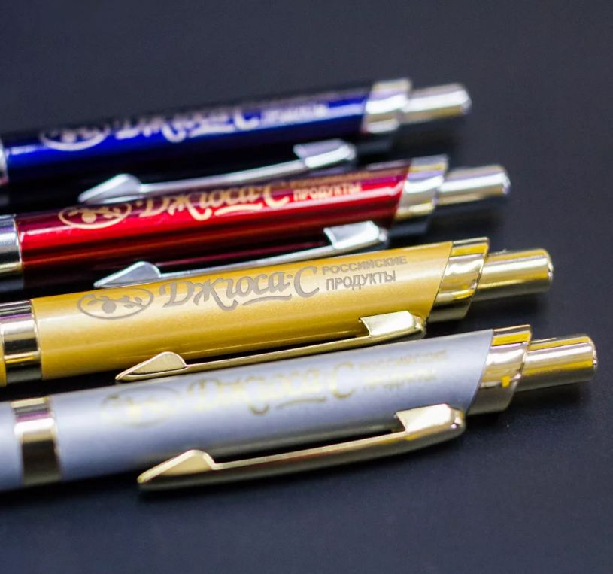
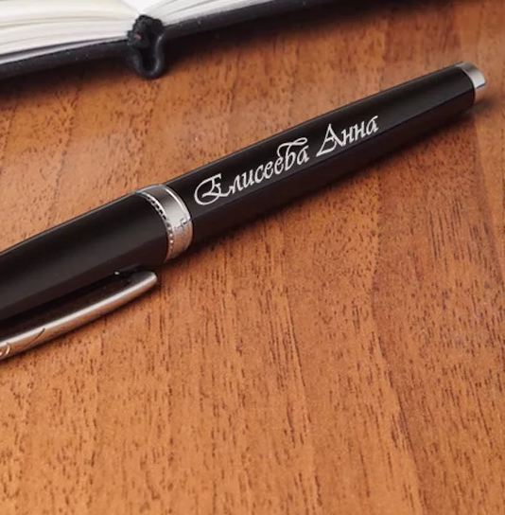


Ручка для нанесения логотипа, простая
Простой вариант для ежедневных рабочих записей. Подойдет в качестве подарка сотрудникам, Клиентам | 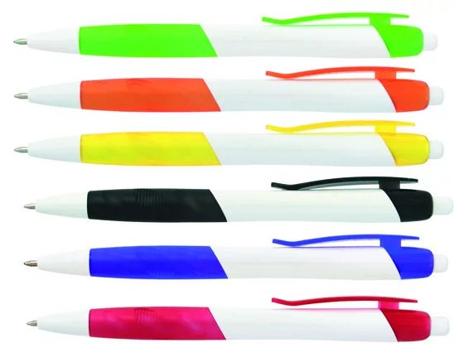 | 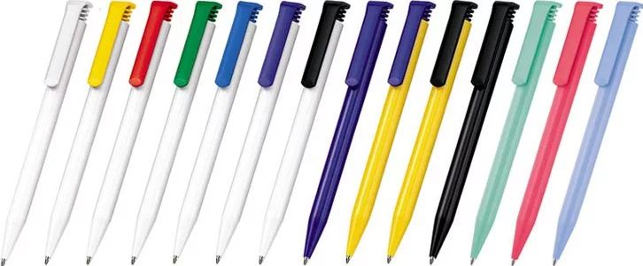
Тираж | Ручка + печать в 1 цвет, цена за 1 шт. | Ручка + многоцветная печать, цена за 1 шт.
50 | 35 | 50
100 | 27 | 35
500 | 25 | 30
1000 | 20 | 25

Ручка для нанесения логотипа, металл
Более солидный вариант подарка для ценных сотрудников, Клиентов, руководителей. | 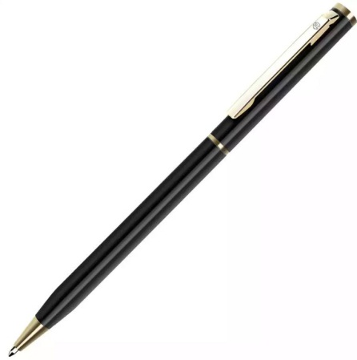 | 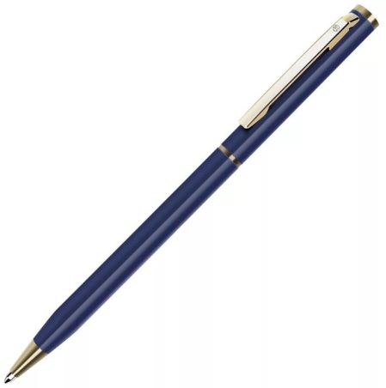 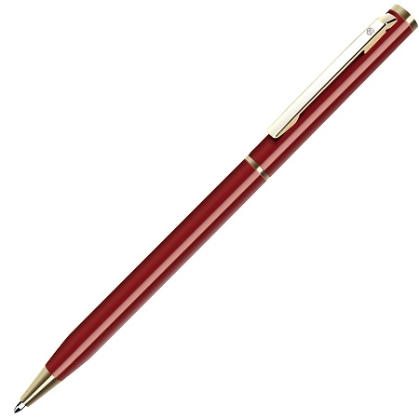
Тираж | Ручка + печать в 1 цвет, цена за 1 шт. | Ручка + многоцветная печать, цена за 1 шт. | Ручка + гравировка, цена за 1 шт. РЕКОМЕНДУЕМ
50 | 95 | 110 | 130
100 | 87 | 95 | 125
500 | 85 | 90 | 110
1000 | 80 | 85 | 105

Подарочные ручки

Шариковая ручка и карандаш в футляре |  | Ручка-роллер
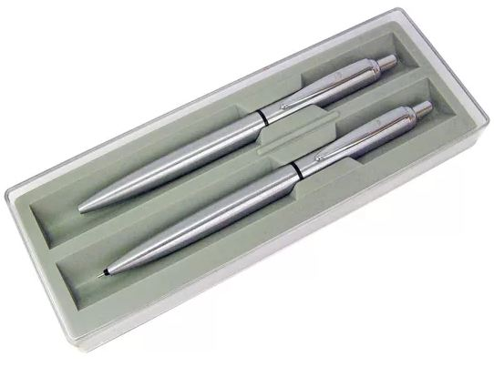 |  | 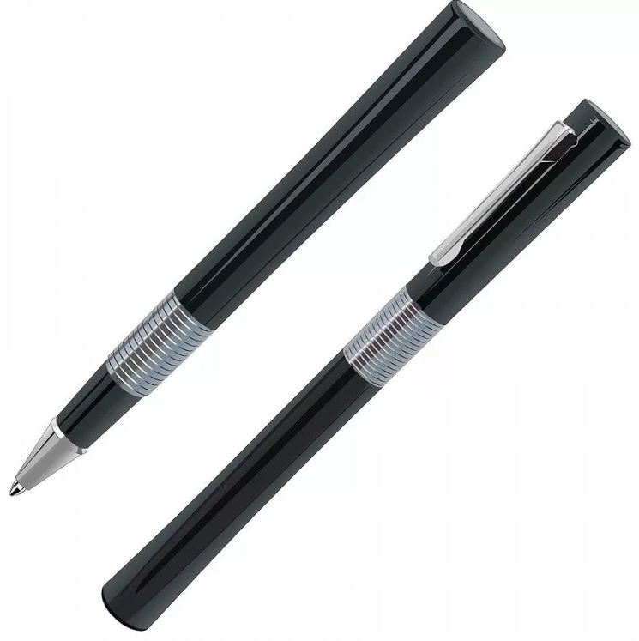
Тираж | Подарочный набор + гравировка на 2 ручках (руб.) | Тираж | Ручка + гравировка (руб.)
10 | 720 | 10 | 850
25 | 680 | 25 | 800
50 | 630 | 50 | 780
100 | 590 | 100 | 760
500 | 450 | 500 | 710
1000 | 415 | 1000 | 620

Шариковая ручка Pilot в футляре |  | Шариковая ручка Parker в футляре
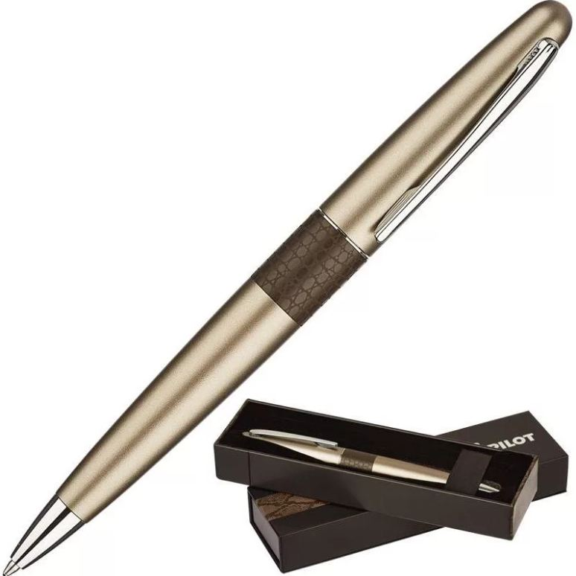 |  | 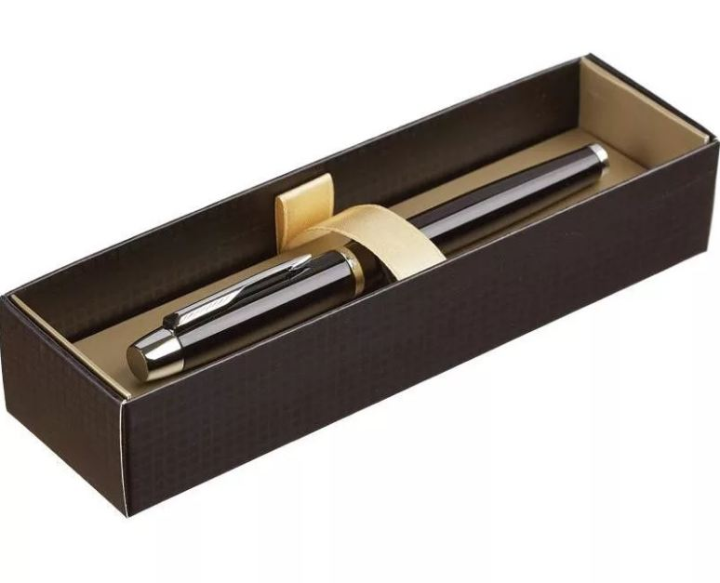
Тираж | Ручка + гравировка (руб.) | Тираж | Ручка + гравировка (руб.)
10 | 2500 | 10 | 3250
25 | 2350 | 25 | 3200
50 | 2200 | 50 | 3100
100 | 2100 | 100 | 3000

